Sheet1
主人公の操作

操作するのは桃太郎 |  | 操作に使うのはキーボード

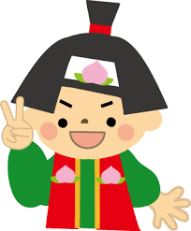 |  | 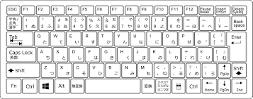

移動方向,回転 |  | 方向キー

 |  | 方向キーの矢印方向にキャラが動く

 |  | 方向キーの矢印方向に、キャラの向きも回転させて動く

移動中の画像
2
1
1
3
 |  |  | 3種類の画像を4つに繋げて使う。

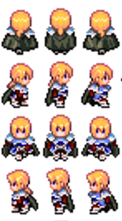

 | 上の図を上下左右(左右は向きを変えるだけ)方向のプレイヤー画像がいるので、、、3(上、下、左右)×3(モーション)の画像を使う

